Лист1
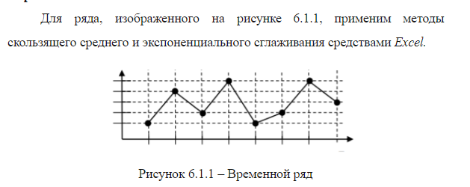

Скользящее среднее
Исходный
1 | #Н/Д
4 | #Н/Д
2 | 2.3333333333
5 | 3.6666666667
1 | 2.6666666667
2 | 2.6666666667
5 | 2.6666666667
3 | 3.3333333333

Экспоненциальное сглаживание
 | #Н/Д
 | 1
 | 3.1
 | 2.33
 | 4.199
 | 1.9597
 | 1.98791
 | 4.096373

 |  |  | Бином | Нормальная
Биномиальное |  | Нормальное | Случайная выборка размером 14 | Случайная выборка размером 14
17 |  | 120.04398993 | 20 | 88.530032624
20 |  | 70.164026308 | 17 | 73.688136379
22 |  | 148.30071703 | 21 | 106.73309728
21 |  | 104.80811764 | 23 | 108.13202519
22 |  | 76.128697199 | 17 | 93.369544882
25 |  | 97.03347271 | 16 | 126.75619726
18 |  | 81.247947289 | 20 | 120.99131962
22 |  | 126.31718417 | 19 | 121.14827566
24 |  | 97.031136445 | 21 | 93.369544882
21 |  | 88.678581531 | 19 | 121.42146514
21 |  | 126.75619726 | 18 | 98.164634007
22 |  | 106.73309728 | 23 | 97.612951574
22 |  | 85.471879427 | 22 | 111.66304173
19 |  | 83.171665008 | 20 | 148.30071703
17 |  | 98.164634007
Биномиальное распределение
Нормальное распределение
19 |  | 108.25857569
18 |  | 87.223941389
20 |  | 107.70465931
18 |  | 102.49052619
24 |  | 103.19387823
18 |  | 126.76738404
18 |  | 78.777100296
23 |  | 113.77250101
19 |  | 91.972765656
21 |  | 94.33810558
21 |  | 98.687326297
21 |  | 103.27022462
22 |  | 97.612951574
17 |  | 131.13827916
21 |  | 94.128063463
19 |  | 118.36720003
20 |  | 120.83661457
20 |  | 105.13909981
20 |  | 92.125970039 | Месяцы | Тенденция тыс.р. | Рост тыс.р
22 |  | 108.21989943 | 1 | 380 | 380
22 |  | 88.057015798 | 2 | 250 | 250
21 |  | 85.614272191 | 3 | 285 | 285
20 |  | 96.648654133 | 4 | 420 | 420
21 |  | 91.669221799 | 5 | 440 | 440
21 |  | 100.9973121 | 6 | 480 | 480
22 |  | 105.25973292 | 7 | 496.33333333 | 506.57257646
19 |  | 73.688136379 | 8 | 530.76190476 | 555.89289358
22 |  | 100.99961426 | 9 | 565.19047619 | 610.01507681
17 |  | 111.97923893 | 10 | 599.61904762 | 669.40663971
19 |  | 121.14827566 | 11 | 634.04761905 | 734.58061337
22 |  | 71.237821228 | 12 | 668.47619048 | 806.099978
16 |  | 121.42146514
23 |  | 118.02477527
21 |  | 106.07814172
23 |  | 75.712466949
20 |  | 86.055195222
18 |  | 74.095226207
17 |  | 109.5845337
18 |  | 90.211921386
22 |  | 119.98805601
20 |  | 109.67477831
19 |  | 85.188662777
23 |  | 113.56568191
23 |  | 103.24437224
19 |  | 80.87878339
23 |  | 100.61234005
20 |  | 104.17086312
18 |  | 83.937652814
22 |  | 82.696022016
21 |  | 118.10533377
21 |  | 104.92665322
21 |  | 94.436552697
20 |  | 107.77413334
22 |  | 98.119528755
21 |  | 92.671342852
23 |  | 99.698775355
19 |  | 111.57167162
17 |  | 102.2186839
21 |  | 97.464095713
21 |  | 90.474503875
24 |  | 106.21042204
21 |  | 102.794701
19 |  | 108.13202519
19 |  | 104.35246079
17 |  | 108.37767402
19 |  | 89.722550708
22 |  | 111.66304173
18 |  | 95.817216814
20 |  | 101.01801447
20 |  | 120.99131962
17 |  | 110.69947757
19 |  | 95.951850451
18 |  | 116.3898676
22 |  | 93.369544882
20 |  | 120.61308351
21 |  | 117.58603503
19 |  | 91.362199125
20 |  | 92.140431004
18 |  | 109.14806151
21 |  | 65.653296385
21 |  | 120.45783276
20 |  | 80.417260304
19 |  | 128.26600394
22 |  | 92.576817931
20 |  | 88.530032624

